Chart GMV per Kanal
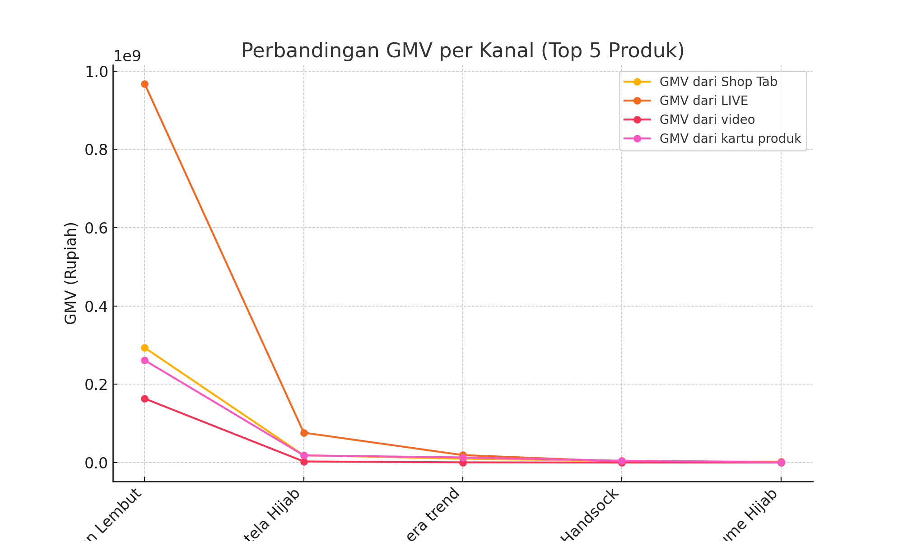
Perbandingan GMV per Kanal (Top 5 Produk)

Chart GMV Native
Produk | GMV Shop Tab | GMV LIVE | GMV Video | GMV Kartu Produk
Latelahijab - Hijab Square Premium Jahit Tepi / Hijab Segi Empat Premium Jahit Tepi Nyaman Polycotton Lembut | 293382651 | 967558035 | 163440181 | 261321071
NEO PARIS (Hijab Rapi Tanpa Setrika) Hijab Anti Letoy Lembut Hijab Anti Berbulu Hijab Anti Letoy Hijab Anti Licin Hijab Segi Empat Hijab Nyaman Plain Square Premium Jahit Tepi Latela Hijab | 18540658 | 76356807 | 2870354 | 18364470
Ciput Tali Airflow Inner Basic Tali Adem Lembut Anti Pusing Jilbab Kerudung Anti Sakit kepala Big Size strechy Latelahijab ciput era trend | 10029894 | 19165852 | 569583 | 13139437
Perbandingan GMV per Kanal (Top 5 Produk)
Manset Lengan Polos Panjang Handsock | 4350272 | 2770228 | 0 | 4772130
SCRUNCHIE latelahijab Cepol Ikat Rambut Untuk Menambah Volume Hijab | 927549 | 2229345 | 105912 | 1137939

